关系图
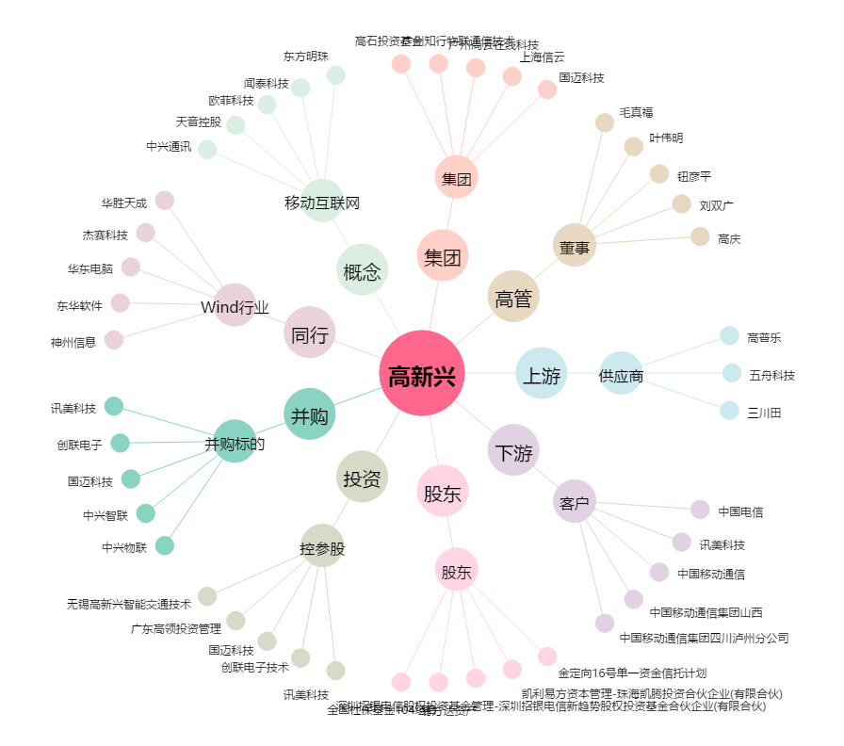
高新兴[300098.SZ] - 关系概览图

